칼로리데이터셋 활용 가이드
1. 데이터 정보 요약

데이터 이름 |  | 400종 한식 및 외식에 대한 칼로리데이터
활용 분야 |  | 식단관리서비스, 자가건강관리서비스, 영양관리서비스
데이터 요약 |  | 한국인 다빈도 섭취 외식 및 한식 메뉴 400종에 대한 칼로리데이터셋으로 음식 분류 및 양 추정 알고리즘과 연동하여 사용 가능 (중량, 에너지, 탄수화물, 당류, 지방, 단백질, 칼슘, 인, 나트륨, 칼륨, 마그네슘, 철, 아연, 콜레스테롤, 트랜스지방)
데이터 이력 | 배포버젼 | v.1.0
 | 개정이력 | 신규
 | 작성자/배포자 | ㈜에이아이더뉴트리진 / ㈜어메이징푸드솔루션

2. 데이터 활용 방법

- 400종의 음식 학습용 이미지 데이터와 매칭되는 음식에 대해 칼로리 데이터셋 구축 - 칼로리데이터는 각 음식의 중량을 포함하여 에너지, 탄수화물, 당류, 지방, 단백질, 칼슘, 인, 나트륨, 칼륨, 마그네슘, 철, 아연, 콜레스테롤, 트랜스지방 등의 영양성분을 포함함 - 칼로리 데이터는 음식 분류 및 양 추정 AI 모델에서 나오는 결과 값을 해석하는데 사용됨 - 칼로리 데이터의 중량 기준은 100%(Q4)로 설정되어 있으며, 음식 양 추정 모델의 결과 값에 따라 기본 산식에 의해 계산되어 영양 성분 분석

 |  |  | 음식 분류 모델

 |  |  |  | 오므라이스

음식 사진
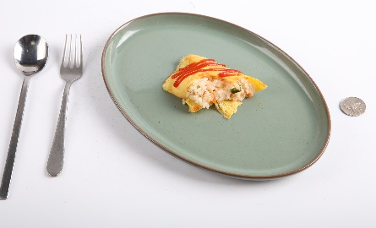

 |  |  | 음식 양추정 모델

 |  |  |  | Q3

알고리즘 결과 | 양 분석 결과
Q1 | 25%
Q2 | 50%
Q3 | 75%
Q4 | 100%
Q5 | 125%

음식 양 분석 계산식 = '음식 중량' X '음식 양 분석 결과'

즉, 알고리즘 결과 '오므라이스' 음식에 해당하는 음식 중량과 Q3에 해당하는 75%를 곱하여 음식 량 분석

오므라이스 음식 양 = 450 g X 0.75 = 337.5 g

